Sheet1
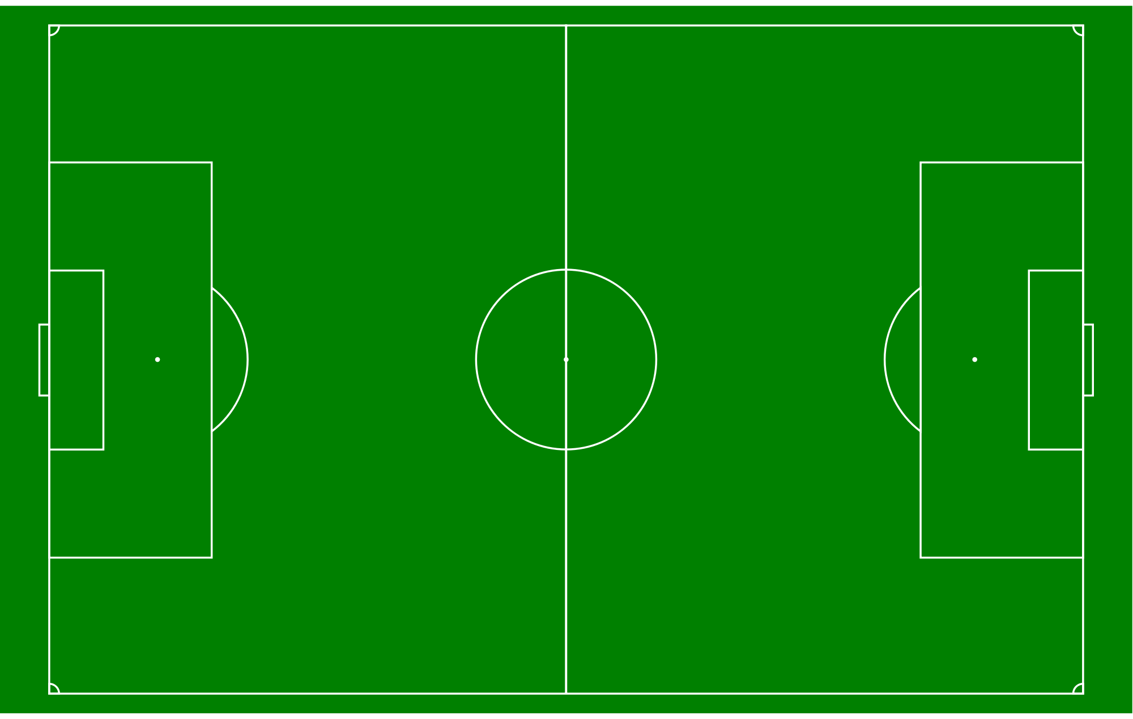
Página do Campeonato

Defesa-Esquerdo
Ala-Esquerdo
Extremo-Esquerdo
Jogadores |  |  |  |  |  | Clubes
Golos |  |  | Assistências |  |  | Vitórias |  |  | Golos Marcados

Médio-Interior Esquerdo
Nome | Clube | Golos | Nome | Clube | Assist | Clube | Total Jogos | Valor | Clube | Total Jogos | Valor
Joao | GDA | 7 | Joao | GDA | 7 | GDA | 14 | 10 | GDA | 14 | 10
Manel | Moita | 5 | Manel | Moita | 5 | Moita | 14 | 9 | Moita | 14 | 9
João | Real | 4 | João | Real | 4 | Real | 14 | 8 | Real | 14 | 8
Defesa Centro Esquerda
Avançado
 |  | Ver mais |  |  | Ver mais |  |  | Ver mais |  |  | Ver mais
Minutos |  |  | Referências |  |  | Golos Sofridos |  |  | Série de Vitórias

Guarda-redes
Médio-Defensivo
Médio-Centro
Médio-Ofensivo
PontaLança
Nome | Clube | Minutos | Nome | Clube | Ref | Clube | Total Jogos | Valor | Clube | Total Jogos | Valor
Joao | GDA | 7 | Joao | GDA | 7 | GDA | 14 | 10 | GDA | 14 | 10
Manel | Moita | 5 | Manel | Moita | 5 | Moita | 14 | 9 | Moita | 14 | 9
Defesa-Centro Direita
João | Real | 4 | João | Real | 4 | Real | 14 | 8 | Real | 14 | 8
 |  | Ver mais |  |  | Ver mais |  |  | Ver mais |  |  | Ver mais
Disciplina |  |  | Classificação Média |  |  | Disciplina |  |  | Série sem derrotas

Médio-Interior Direito
Nome | Clube | CV/CA | Nome | Clube | Ref | Clube | Total Jogos | CA/CV | Clube | Total Jogos | Valor
Joao | GDA | 1 e 3 | Joao | GDA | 4.3 | GDA | 14 | 1 e 3 | GDA | 14 | 10
Manel | Moita | 1 e 3 | Manel | Moita | 4 | Moita | 14 | 1 e 3 | Moita | 14 | 9
João | Real | 1 e 3 | João | Real | 3.8 | Real | 14 | 1 e 3 | Real | 14 | 8
Defesa - Direito
Ala Direito
Extremo-Direito
 |  | Ver mais |  |  | Ver mais |  |  | Ver mais |  |  | Ver mais

Features

Clubes |  |  |  |  |  | Jogadores

Essenciais | Filtragem Mais Completa de Jogadores |  |  |  |  | Essenciais | Página de perfil detalhada
 | Página de Perfil |  |  |  |  |  | Dados inseridos automaticamente
 | Criação de Captações |  |  |  |  |  | Autonomia para inserir próprios dados
 | Comunicação com jogadores |  |  |  |  |  | Visualização das páginas de perfil dos clubes
 | Páginas de cada escalão do clube |  |  |  |  |  | Visualização do perfil de outros jogadores
 | Organização dos dados filtrados por escolha |  |  |  |  |  | Folha das posições
 | Visualização do perfil jogador |  |  |  |  |  | Inserção de fotos
 | Recomendações |  |  |  |  |  | Recomendações
 | Seguir jogadores |  |  |  |  |  | Ficha de Jogo para preenchimento
 | Recomendações valias técnicas |  |  |  |  |  | Seguir Jogadores/Clube
 |  |  |  |  |  |  | Recomendações valias técnicas
Importantes | Página da competição |  |  |  |  | Importantes | Página da competição
 | Estatísticas da competição |  |  |  |  |  | Estatísticas da competição
 | Visualização Ficha de jogo |  |  |  |  |  | Notificação de jogo realizado (preencher ficha)

Interessantes | Badges |  |  |  |  | Interessantes | Badges
 | Recomendações Escritas |  |  |  |  |  | Recomendações Escritas

